CALC ENERGIA
BALANCE TANQUE 2 (m3) |  |  |  | CALCULADORA |  |  |  |  | VOLUMEN |  |  |  | CONSUMO ENERGETICO |  |  |  |  |  |  |  | CALCULOS
ENTRADAS |  | SALIDAS |  | QIN | QOUT |  | NOMBRE | CORRIENTE | M3/mes | M3/DIA | M3/HORA | OBSERVACIONES | EQUIPOS | kW POR EQUIPO | kW POR LINEA | HORAS DIA | HORAS MES | kW TOTALES | COP Kw MES | COP Kw M3 | NOMINA | $ 56,000,000
CORRIENTE | M3/DIA | CORRIENTE | Q (m3/h) |  |  |  |  |  |  |  |  |  |  |  |  |  |  |  |  |  | $KW | $ 523.00
A | 47.9 | G | 193.4 | 3 | 18 |  |  |  |  |  |  |  |  |  |  |  |  |  |  |  | LAV TK | $ 32,000,000
B | 145.5 | - | - | 15 |  |  | DESCARGAS DE ROTATIVA | A | 1246 | 47.92 | 47.92 | CONSUMO PROMEDIO ENE - AGO | NO HAY EQUIPOS NI BOMBEO |  |  | 1 |  |  |  |  | QUIMICO GEM | $ 4,973
TOTAL IN | 193.4 | TOTAL OUT | 193.4 | 0 | 18 |  | DESCARGAS DE FUNZA | B | 7585 | 291.73 | 72.93 | CONSUMO PROMEDIO ENE - AGO |  |  |  | 4 |  |  |  |  | DIAS EFECTIVOS | 26
 |  |  |  |  |  |  | DESCARGAS DE TINTORERIA | C | 23496 | 903.69 | 39.29 | CONSUMO PROMEDIO ENE - AGO |  |  |  | 23
BALANCE TANQUE 30 (m3) |  |  |  | CALCULADORA |  | 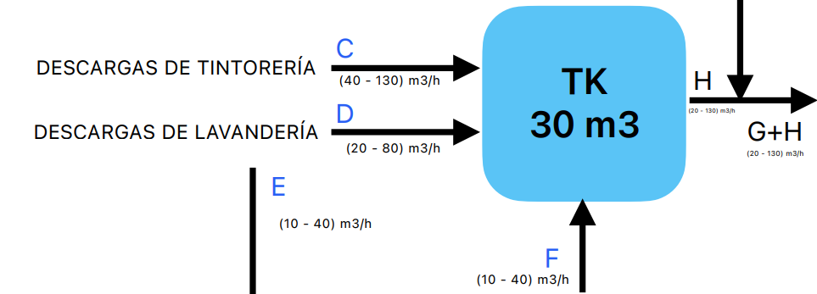 | DESCARGAS DE LAVANDERIA TK 30 | D | 13325 | 512.50 | 22.28 | 80% CONSUMO PROMEDIO ENE - AGO |  |  |  | 23
ENTRADAS |  | SALIDAS |  | QIN | QOUT |  | DESCARGAS DE LAVANDERIA TK 15 | E | 3331 | 128.12 | 5.57 | 20% CONSUMO PROMEDIO ENE - AGO |  |  |  | 23
CORRIENTE | Q (m3/h) | CORRIENTE | Q (m3/h) |  |  |  | SALIDA TK DE 15 | F | 10916 | 419.85 | 104.96 | DESCARGAS TK 15 | BOMBA TK 15 - HAY 2 (1 BACK UP) | 3.7 | 3.7 | 4 | 104 | 384.8 | $ 201,250.4 | $ 18.4
C | 903 |  |  | 80 |  |  | SALIDA TK DE 2 | G | 1246 | 47.92 | 47.92 | MULAS + ROTATIVA | BOMBA TK 2 - HAY 2 (1 BACK UP) | 3.05 | 3.05 | 1 | 26 | 79.3 | $ 41,473.9 | $ 33.3
D | 448.42 | H | 1689.1 | 20 | 110 |  | SALIDA TK DE 30 | H | 36821 | 1416.19 | 61.57 | 90% LAV + TINTORERIA | NO HAY BOMBEO |  |  | 23
F | 337.68 |  |  | 10 |  |  | ENTRADA TK 60 | G+H | 48983 | 1883.96 | 81.91 | TK30+TK15+TK2 | NO HAY CONSUMO PARA INGRESAR |  |  | 23
TOTAL IN | 1689.1 | TOTAL OUT | 1689.1 | 0 | 110 |  | SALIDA TK 60 | I | 48983 | 1883.96 | 81.91 | ENTRADA TK 60 | CONSUMO DE DOS BOMBAS (1 BACK UP) | 18.5 | 18.5 | 23 | 598 | 11063 | $ 5,785,949.0 | $ 118.1
 |  |  |  |  |  |  | RESIDUOS CRIBA ROTATIVA | J | 2.85 | 0.11 | 0.00 | 40% KG DE PROMEDIO CANECAS | EL CONSUMO SE VA A LA SALIDA |  |  | 23
BALANCE TANQUE 15 (m3) |  |  |  | CALCULADORA |  |  | SALIDA CRIBA ROTATIVA | K | 48980.15 | 1883.85 | 81.91 | SALIDA TK60 - RESIDUOS ROTATIVA | CONSUMO DE LA CRIBA | 1.1 | 1.1 | 23 | 598 | 657.8 | $ 344,029.4 | $ 7.0
ENTRADAS |  | SALIDAS |  | QIN | QOUT |  | INGRESO CRIBA VIBRATORIA 1 | K1 | 24490.075 | 941.93 | 40.95 | MITAD CRIBA ROTATIVA | CONSUMO A LA SALIDA |  |  | 23
CORRIENTE | Q (m3/h) | CORRIENTE | Q (m3/h) |  |  |  | INGRESO CRIBA VIBRATORIA 2 | K2 | 24490.075 | 941.93 | 40.95 | MITAD CRIBA ROTATIVA |  |  |  | 23
E | 192.18 | F | 337.68 | 10 | 10 |  | RESIDUOS CRIBA VIBRATORIA 1 | L1 | 1.07 | 0.04 | 0.00 | 15% KG DE PROMEDIO CANECAS |  |  |  | 23
B | 145.5 |  |  |  |  |  | RESIDUOS CRIBA VIBRATORIA 2 | L2 | 1.07 | 0.04 | 0.00 | 15% KG DE PROMEDIO CANECAS |  |  |  | 23
TOTAL IN | 337.68 | TOTAL OUT | 337.68 | 0 | 10 |  | SALIDA CRIBA VIBRATORIA 1 | N1 | 24489.005 | 941.88 | 40.95 | INGRESO - RESIDUO | CONSUMO POR MANUAL | 1.1 | 1.1 | 23 | 598 | 657.8 | $ 344,029.4 | $ 14.0
 |  |  |  |  |  |  | SALIDA CRIBA VIBRATORIA 2 | N2 | 24489.005 | 941.88 | 40.95 | INGRESO - RESIDUO | CONSUMO POR MANUAL | 1.1 | 1.1 | 23 | 598 | 657.8 | $ 344,029.4 | $ 14.0
BALANCE TANQUE 60 (m3) |  |  |  | CALCULADORA |  | 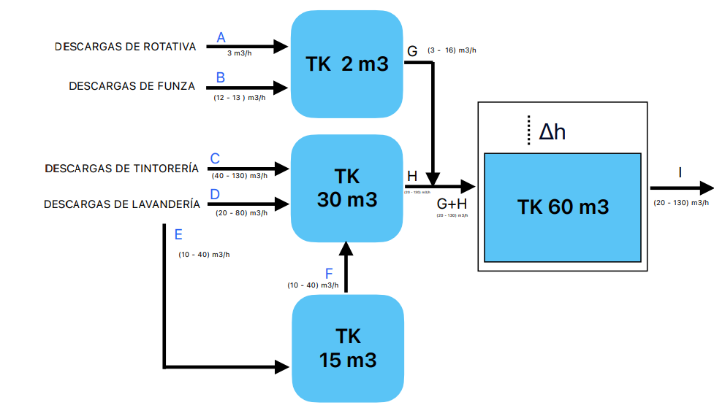 | ALIMENTACIÓN TANQUE PULMÓN | N1 + N2 | 48978.01 | 1883.77 | 81.90 | SUMA SALIDA CRIBAS VIB | CONSUMO A LA SALIDA |  |  | 23
ENTRADAS |  | SALIDAS |  | QIN | QOUT |  | SALIDA TANQUE PULMÓN | O | 48978.01 | 1883.77 | 81.90 | IGUAL A ENTRADA PULMON | BOMBA DE ENVIO A T ENF | 7.5 | 7.5 | 23 | 598 | 4485 | $ 2,345,655.0 | $ 47.9
CORRIENTE | Q (m3/h) | CORRIENTE | Q (m3/h) |  |  |  | PERDIDA TORRE DE ENFRIAMIENTO | P | 2.5 | 0.10 | 0.00 | 0,005% PERDIDA | CONSUMO A LA SALIDA |  |  | 23
G | 193.4 | I | 1882.5 | 18 | 128 |  | SALIDA TORRE DE ENFRIAMIENTO | Q | 48975.51 | 1883.67 | 81.90 | ENTRADA MENOS PERDIDA | CONSUMO DE LA TORRE | 11.2 | 11.2 | 23 | 598 | 6697.6 | $ 3,502,844.8 | $ 71.5
H | 1689.1 |  |  | 110 |  |  | CÁRCAMO A TH | R | 104 | 4.00 | 0.17 | 26 M3 X CIP | CIP RO |  |  | 23
TOTAL IN | 1882.5 | TOTAL OUT | 1882.5 | 0 | 128 |  | VERTIMIENTO BOMBA AUXILIAR | S |  |  | 0.00 |  | BOMBA | 15 | 15 | 0 | 0
 |  |  |  |  |  |  | OZONO |  | 49079.51 | 1887.7 | 82.07 | VOLUMEN EN TH | CHILLER + GENERADORES | 25 | 49 | 23 | 598 | 29302 | $ 15,324,946.0 | $ 312.2
 |  |  |  |  |  |  |  |  |  |  | 0.00 |  |  | 24 |  | 23 | 598
 |  |  |  |  |  |  | SALIDA TH | T | 49079.51 | 1887.7 | 82.07 | SALIDA TORRE DE ENFRIAMIENTO | AGITADOR + 2 BOMBAS NUEVAS + BOMBA CEN | 3 | 40 | 23 | 598 | 23920 | $ 12,510,160.0 | $ 254.9
 |  |  |  |  |  |  |  |  |  |  | 0.00 |  |  | 37 |  | 23 | 598
CRIBA ROTATIVA |  |  |  | CALCULADORA |  | 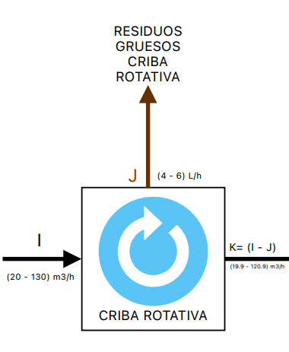 | ENTRADA EQUIPO GEM | T1 | 49079.51 | 1887.7 | 82.07 | SALIDA DE TH | BOMBA ALIMENTACIÓN GEM | 22.36 | 22.36 | 23 | 598 | 13371.28 | $ 6,993,179.4 | $ 142.5
ENTRADAS |  | SALIDAS |  | QIN | QOUT |  | RECIRCULACIÓN TH | T2 | 49079.51 | 1887.7 | 82.07 |  |  |  |  | 23 | 598
CORRIENTE | Q (m3/h) | CORRIENTE | Q (m3/h) |  |  |  | LODOS SALIDA GEM | U | 127 | 4.9 | 0.21 |  | BOMBA ENVIO LODOS | 1.49 |  | 23 | 598
 |  |  |  |  |  |  |  |  |  |  | 0.00 |  | SWINGMILL MOTOR FLOCULACIÓN | 0.37 |  | 23 | 598
 |  |  |  |  |  |  |  |  |  |  | 0.00 |  | SWINGMILL MOTOR EJE TORNILLO | 0.75 |  | 23 | 598
 |  |  |  |  |  |  |  |  |  |  | 0.00 |  | SWINGMILL MOTOR EJE LEVAS | 0.37 |  | 23 | 598
I | (20 - 130) | J | (0,004 - 0,006) | 128 | 0.005 |  | LIXIVIADO SWINGMILL | V | 127 | 4.9 | 0.21 | LODOS PROMEDIO JUL - AGO -SEPT |  |  |  | 23 | 598
 |  | K1 | (10 - 65) |  | 63.995 |  | SALIDA GEM | X | 48952.51 | 1882.8 | 81.86 |  | barre lodo | 0.37 | 6.61 | 23 | 598 | 3950.27 | $ 2,065,990.4 | $ 42.2
 |  |  |  |  |  |  |  |  |  |  | 0.00 |  | W controlador pH | 0.027 |  | 23 | 598
 |  |  |  |  |  |  |  |  |  |  | 0.00 |  | Bomba coagulante | 0.09 |  | 23 | 598
 |  |  |  |  |  |  |  |  |  |  | 0.00 |  | Decolorante W | 0.068 |  | 23 | 598
 |  |  |  |  |  |  |  |  |  |  | 0.00 |  | Acido W | 0.068 |  | 23 | 598
 |  |  |  |  |  |  |  |  |  |  | 0.00 |  | Mixer anionico | 0.75 |  | 23 | 598
 |  |  |  |  |  |  |  |  |  |  | 0.00 |  | Bomba polimero anionico | 0.75 |  | 23 | 598
 |  |  |  |  |  |  |  |  |  |  | 0.00 |  | Mixer Cationico | 0.75 |  | 23 | 598
 |  |  |  |  |  |  |  |  |  |  | 0.00 |  | Bomba polimero cationico | 0.75 |  | 23 | 598
 |  | K2 | (10 - 65) |  | 63.995 |  | SALIDA ANOXICO | Y | 48952.51 | 1882.8 | 81.86 | SALIDA GEM |  |  |  | 23 | 598
TOTAL IN | 0 | TOTAL OUT | 0 | 0 | 127.995 |  | SALIDA MBBR | Z | 48952.51 | 1882.8 | 78.45 | ENTRADA ANOXICO | Soplador 301 | 90 | 90 | 24 | 624 | 56160 | $ 29,371,680.0 | $ 600.0
 |  |  |  |  |  |  | ALIMENTACIÓN MBR 1 | Z1 | 24476.255 | 941.4 | 40.93 | MITAD SALIDA MBBR |  |  |  | 23
CRIBA VIBRATORIA 1 |  |  |  | CALCULADORA |  | 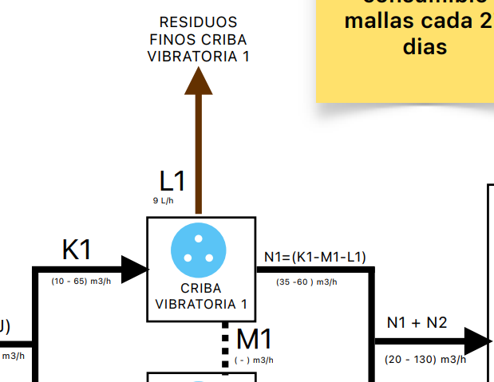 | ALIMENTACIÓN MBR 2 | Z2 | 24476.255 | 941.4 | 40.93 | MITAD SALIDA MBBR |  |  |  | 23
ENTRADAS |  | SALIDAS |  | QIN | QOUT |  | PURGA LODO BIOLOGICO MBR1 | AA1 | 50 | 1.9 | 50.00 | 10 M3 POR PURGA |  | 14.9 | 14.9 | 0.04 | 1 | 14.9
CORRIENTE | Q (m3/h) | CORRIENTE | Q (m3/h) |  |  |  | PURGA LODO BIOLOGICO MBR2 | AA2 | 50 | 1.9 | 50.00 | 10 M3 POR PURGA |  | 14.9 | 14.9 | 0.04 | 1 | 14.9
K1 | (10 - 65) | L1 | 0.009 | 63.995 | 0.009 |  | RECIRCULACIÓN MBR1 | AB1 | 24476.255 | 941.4 | 470.70 | TODO EL VOLUMEN SE RECIRCULA | Bombas de recirculación | 14.9 | 14.9 | 2 | 52 | 774.8 | $ 405,220.4 | $ 16.6
 |  | M1 | 0 |  | 0 |  | RECIRCULACIÓN MBR2 | AB2 | 24476.255 | 941.4 | 470.70 | TODO EL VOLUMEN SE RECIRCULA | Bombas de recirculación | 14.9 | 14.9 | 2 | 52 | 774.8
 |  | N1 (K1-M1-L1) | (10 - 65) |  | 63.986 |  | SALIDA MBR1 | AC1 | 24476.255 | 941.4 | 40.93 | IGUAL A ENTRADA, SIN PERDIDAS | Bomba de permeado | 11 | 56 | 23 | 598 | 33488 | $ 17,514,224.0 | $ 715.6
 |  |  |  |  |  |  |  |  |  |  | 0.00 |  | Soplador (1/2) | 45 |  | 24 | 624
TOTAL IN | 0 | TOTAL OUT | 0 | 63.995 | 63.995 |  | SALIDA MBR2 | AC2 | 24476.255 | 941.4 | 40.93 | IGUAL A ENTRADA, SIN PERDIDAS | Bomba de permeado | 11 | 56 | 23 | 598 | 33488 | $ 17,514,224.0 | $ 715.6
 |  |  |  |  |  |  |  |  |  |  | 0.00 |  | Soplador (1/2) | 45 |  | 24 | 624
 |  |  |  |  |  |  | REBOSE TK PERMEADO | AD |  |  | 0.00 | NO SE TIENE EN CUENTA |  |  |  | 23 | 598
CRIBA VIBRATORIA 2 |  |  |  | CALCULADORA |  | 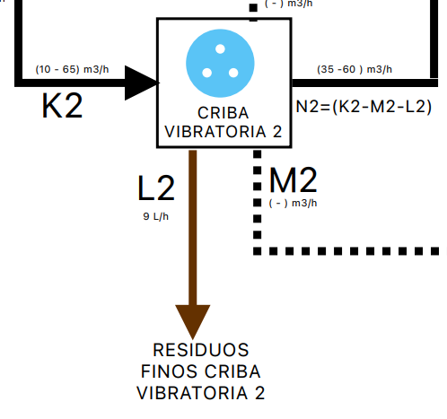 | SALIDA TK PERMEADO | AE | 48952.51 | 1882.8 | 81.86 | IGUAL A ENTRADA, SIN PERDIDAS | Bomba alimentación RO | 30 | 30 | 23 | 598 | 17940 | $ 9,382,620.0 | $ 191.7
ENTRADAS |  | SALIDAS |  | QIN | QOUT |  | SALIDA FILTROS DE IO | AF | 21394 | 822.8 | 74.80 | PROMEDIO ANUAL INGRESO RO |  |  |  | 11 | 286
CORRIENTE | Q (m3/h) | CORRIENTE | Q (m3/h) |  |  |  | RECHAZO RO1 ETAPA 1 | AH | 10697 | 411.4 | 37.40 | EFICIENCIA 50% RO1 ETAPA 1 |  |  |  | 11 | 286
K2 | (10 - 65) | L2 | 0.009 | 63.995 | 0.009 |  | PERMEADO RO1 ETAPA 1 | AG | 10697 | 411.4 | 37.40 | EFICIENCIA 50% RO1 ETAPA 1 | Bomba de alta | 45 | 45 | 11 | 286 | 12870 | $ 6,731,010.0 | $ 629.2
 |  | M2 | 1 |  | 0 |  | RECHAZO RO1 ETAPA 2 | AJ | 5348.5 | 205.7 | 18.70 | EFICIENCIA 50% RO1 ETAPA 2 | Recirculación | 1.5 | 1.5 | 11 | 286 | 429 | $ 224,367.0 | $ 41.9
 |  | N2 (K2-M2-L2) | (10 - 65) |  | 63.986 |  | PERMEADO RO1 ETAPA 2 | AI | 5348.5 | 205.7 | 18.70 | EFICIENCIA 50% RO1 ETAPA 2 | Bomba etapa 2 | 15 | 15 | 11 | 286 | 4290 | $ 2,243,670.0 | $ 419.5
TOTAL IN | 0 | TOTAL OUT | 0 | 63.995 | 63.995 |  | PERMEADO RO2 |  | 4278.8 | 164.6 | 20.57 | EFICIENCIA 80% RO2 | Bomba etapa 2 | 5.5 | 5.5 | 8 | 208 | 1144 | $ 598,312.0 | $ 139.8
 |  |  |  |  |  |  | alimentación RO2 |  | 5348.5 | 205.7 | 25.71 | TIEMPO DE 8H | Bomba Bangpu RO 2 | 110 | 121 | 8 | 208 | 25168 | $ 13,162,864.0 | $ 3,076.3
 |  |  |  |  |  |  |  |  |  |  | 0.00 |  | Bomba de alta | 11 |  | 8 | 208
 |  |  |  |  |  |  | RECHAZO RO2 |  | 1069.7 | 41.1 | 5.14 | EFICIENCIA 80% RO2 | Bomba salida rechazo | 2.2 | 2.2 | 8 | 208 | 457.6 | $ 239,324.8 | $ 223.7
BALANCE TANQUE PULMÓN |  |  |  | CALCULADORA |  | 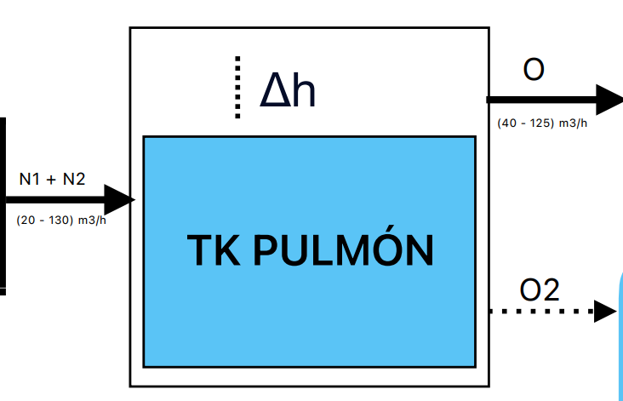 |  |  |  |  |  |  |  |  |  |  |  |  | $ 147,191,053 | $ 7,846
ENTRADAS |  | SALIDAS |  | QIN | QOUT |  |  |  |  |  |  |  |  |  |  |  |  |  | $ 88,314,632 | $ 4,708
CORRIENTE | Q (m3/h) | CORRIENTE | Q (m3/h)
N1 | (10 - 65) | O | (20 -130) | 63.986 | 127.972
N2 | (10 - 65) | O2 |  | 63.986 | 0
TOTAL IN | 0 | TOTAL OUT | 0 | 127.972 | 127.972

BALANCE TORRE DE ENFRIAMIENTO |  |  |  | CALCULADORA |  | 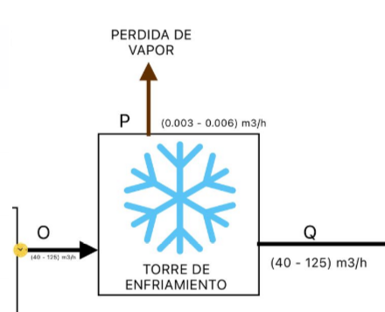
ENTRADAS |  | SALIDAS |  | Q IN | Q OUT
CORRIENTE | Q (m3/h) | CORRIENTE | Q (m3/h)
O | (20 -130) | P | (0,003 - 0,006) | 127.972 | 0.0045
 |  | Q | (20 -130) |  | 127.9675
TOTAL IN | 0 | TOTAL OUT | 0 | 127.972 | 127.972

BALANCE CARCAMO A TH |  |  |  | CALCULADORA |  | 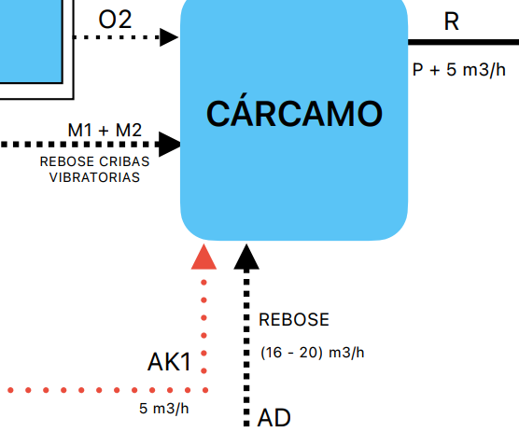
ENTRADAS |  | SALIDAS |  | QIN | QOUT
CORRIENTE | Q (m3/h) | CORRIENTE | Q (m3/h)
M1 + M2 | 0 | R (M1+M2+O2+AD+AK1) | (1 - 10) | 0 | 5
O2 | 0 |  |  | 0
AD | 0 |  |  | 0
AK1 | 5 |  |  | 5
TOTAL IN | 0 | TOTAL OUT | 0 | 5 | 5

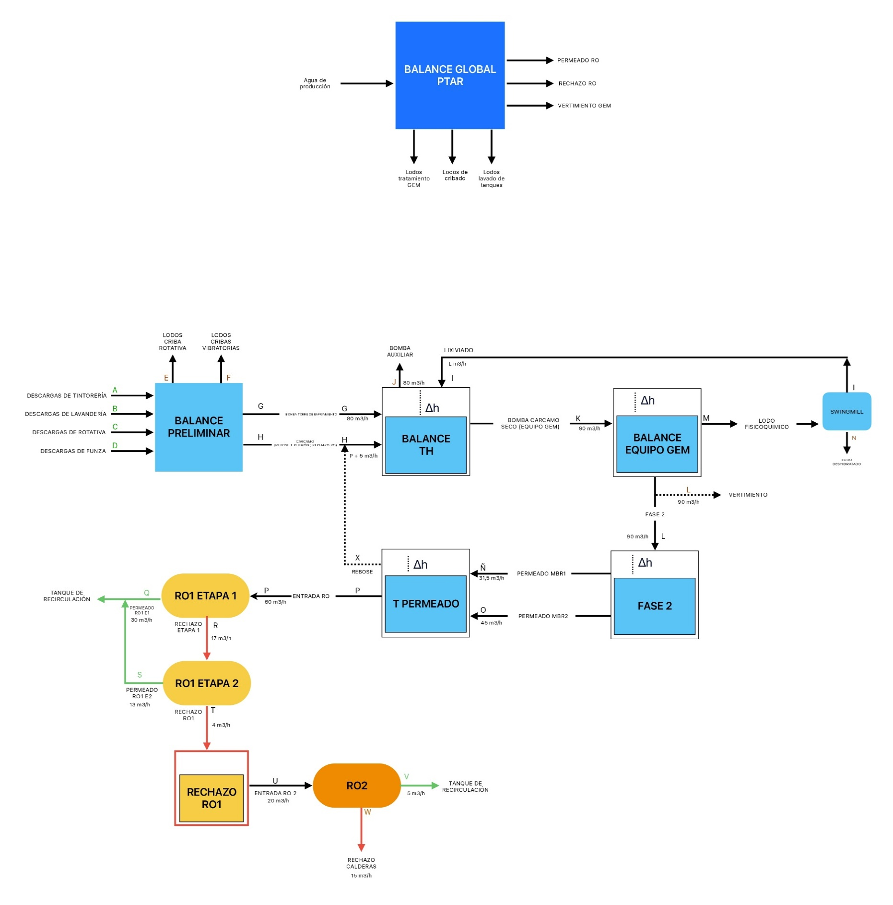
BALANCE TH |  |  |  | CALCULADORA |  | 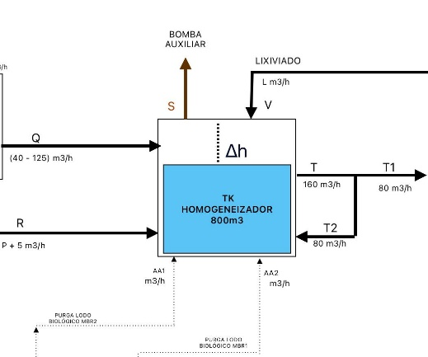
ENTRADAS |  | SALIDAS |  | QIN | QOUT
CORRIENTE | Q (m3/h) | CORRIENTE | Q (m3/h)
Q | (20 -130) | S | 80 | 127.9675 | 0
R | (1 - 10) | T | 160 | 5 | 211.9675
V | (8 - 10) | T1 (T-T2) | (80 - 90) | 9 | 141.9675
AA1 | - |  |  | -
AA2 | - |  |  | -
T2 | (60 - 80) |  |  | 70
TOTAL IN | 0 | TOTAL OUT | 240 | 141.9675 | 141.9675

BALANCE EQUIPO GEM |  |  |  | CALCULADORA
ENTRADAS |  | SALIDAS |  | QIN | QOUT
CORRIENTE | Q (m3/h) | CORRIENTE | Q (m3/h)
T1 | (80 - 90) | U | (8 - 10)
QUIMICA |  | X | (80 - 90)
TOTAL IN | 0 | TOTAL OUT | 0 | 0 | 0

BALANCE SWINGMILL |  |  |  | CALCULADORA
ENTRADAS |  | SALIDAS |  | QIN | QOUT
CORRIENTE | Q (m3/h) | CORRIENTE | Q (m3/h)
U | - | V | -
 |  | W | 0.25 |  | 0.25
TOTAL IN | 0 | TOTAL OUT | 0.25 | 0 | 0.25

BALANCE ANÓXICO |  |  |  | CALCULADORA |  | 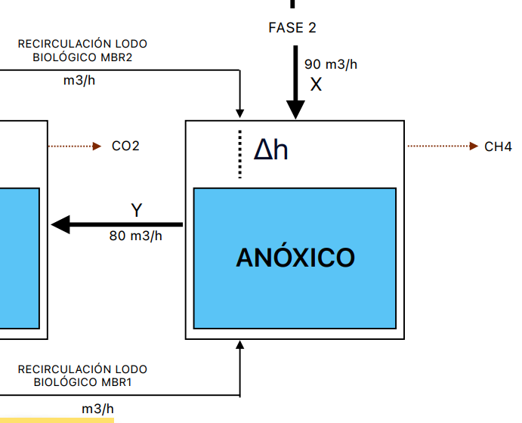
ENTRADAS |  | SALIDAS |  | QIN | QOUT
CORRIENTE | Q (m3/h) | CORRIENTE | Q (m3/h)
X | 90 | Y | 80 | 90 | 80
AB1
AB2
TOTAL IN | 90 | TOTAL OUT | 80 | 90 | 80

BALANCE MBBR |  |  |  | CALCULADORA
ENTRADAS |  | SALIDAS |  | QIN | QOUT
CORRIENTE | Q (m3/h) | CORRIENTE | Q (m3/h)
Y | 80 | Z | 80 | 80 | 80
TOTAL IN | 80 | TOTAL OUT | 80 | 80 | 80

BALANCE MBR TORAY |  |  |  | CALCULADORA |  | 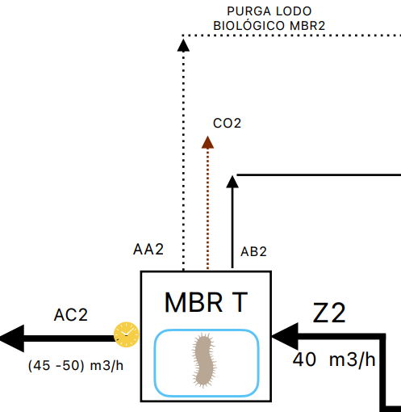
ENTRADAS |  | SALIDAS |  | QIN | QOUT
CORRIENTE | Q (m3/h) | CORRIENTE | Q (m3/h)
Z2 | 40 | AA2 | - | 40
 |  | AB2 | -
 |  | AC2 | (45 - 50) |  | 45
TOTAL IN | 40 | TOTAL OUT | 0 | 40 | 45

BALANCE MBR KUBOTA |  |  |  | CALCULADORA |  | 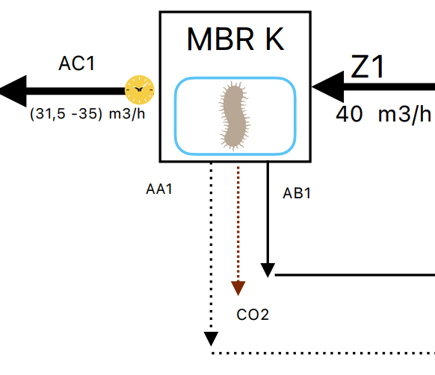
ENTRADAS |  | SALIDAS |  | QIN | QOUT
CORRIENTE | Q (m3/h) | CORRIENTE | Q (m3/h)
Z1 | 40 | AA1 | - | 40
 |  | AB1 | -
 |  | AC1 | (35 - 40) |  | 31.5
TOTAL IN | 40 | TOTAL OUT | 0 | 40 | 31.5

BALANCE TK PERMEADO MBR |  |  |  | CALCULADORA |  | 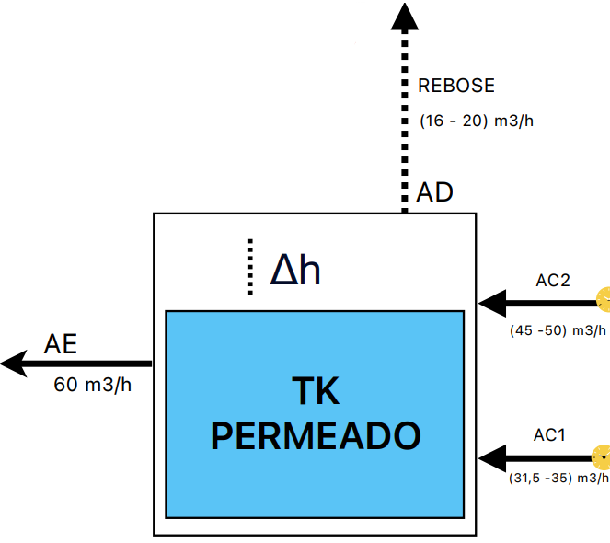
ENTRADAS |  | SALIDAS |  | QIN | QOUT
CORRIENTE | Q (m3/h) | CORRIENTE | Q (m3/h)
AC2 | (45 - 50) | AD | (16 - 20) | 45 | 18
AC1 | (35 - 40) | AE | (57-63) | 31.5 | 60
TOTAL IN | 0 | TOTAL OUT | 0 | 76.5 | 78

BALANCE FILTROS DE INTERCAMBIO IONICO |  |  |  | CALCULADORA
ENTRADAS |  | SALIDAS |  | QIN | QOUT
CORRIENTE | Q (m3/h) | CORRIENTE | Q (m3/h)
AE | (57-63) | AF (FILTRO ACTIVADO 1) | (28 - 32) | 60 | 30
 |  | AF (FILTRO ACTIVADO 2) | (28 - 32) |  | 30
TOTAL IN | 0 | TOTAL OUT | 0 | 60 | 60

BALANCE OSMOSIS INVERSA |  |  |  | CALCULADORA |  | 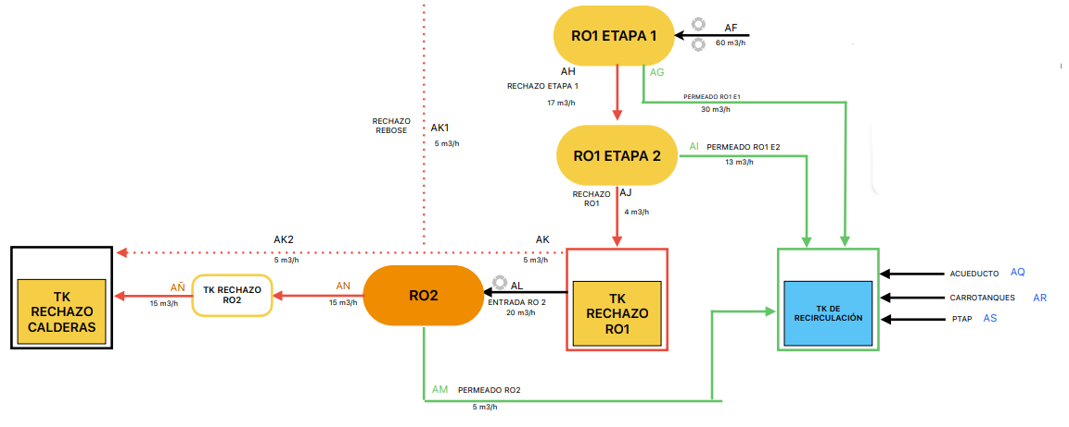
ENTRADAS |  | SALIDAS |  | QIN | QOUT
CORRIENTE | Q (m3/h) | CORRIENTE | Q (m3/h)
AF | 60 | AG | 30 | 60 | 30
 |  | AH | 30 |  | 30
 |  | AI | 15 |  | 15
 |  | AJ | 15 |  | 15
 |  | AK | 5 |  | 5
 |  | AL | 20 |  | 20
 |  | AN | 15 |  | 15
 |  | AM | 5 |  | 5
 |  | AÑ | 15 |  | 15
TOTAL IN | 60 | TOTAL OUT | 150 | 60 | 65

Q POR CAJAS
BALANCE TANQUE 2 (m3) |  |  |  | CALCULADORA
ENTRADAS |  | SALIDAS |  | QIN | QOUT
CORRIENTE | Q (m3/h) | CORRIENTE | Q (m3/h)
A | (0 - 3) | G | (3 - 18) | 3 | 18
B | (1 - 32) | - | - | 15
TOTAL IN | 0 | TOTAL OUT | 12 | 18 | 18

BALANCE TANQUE 30 (m3) |  |  |  | CALCULADORA
ENTRADAS |  | SALIDAS |  | QIN | QOUT
CORRIENTE | Q (m3/h) | CORRIENTE | Q (m3/h)
C | (40 - 80) |  |  | 80
D | (10 -30) | H | (20 - 120) | 20 | 110
F | (5 - 10) |  |  | 10
TOTAL IN | 80 | TOTAL OUT | 130 | 110 | 110

BALANCE TANQUE 15 (m3) |  |  |  | CALCULADORA
ENTRADAS |  | SALIDAS |  | QIN | QOUT
CORRIENTE | Q (m3/h) | CORRIENTE | Q (m3/h)
E | (5 - 10) | F | (5 - 10) | 10 | 10
TOTAL IN | 0 | TOTAL OUT | 0 | 10 | 10

BALANCE TANQUE 60 (m3) |  |  |  | CALCULADORA
ENTRADAS |  | SALIDAS |  | QIN | QOUT
CORRIENTE | Q (m3/h) | CORRIENTE | Q (m3/h)
G | (1 - 18) | I | (20 - 130) | 18 | 128
H | (20 - 120) |  |  | 110
TOTAL IN | 0 | TOTAL OUT | 0 | 128 | 128

CRIBA ROTATIVA |  |  |  | CALCULADORA
ENTRADAS |  | SALIDAS |  | QIN | QOUT
CORRIENTE | Q (m3/h) | CORRIENTE | Q (m3/h)
I | (20 - 130) | J | (0,004 - 0,006) | 128 | 0.005
 |  | K1 | (10 - 65) |  | 63.995
 |  | K2 | (10 - 65) |  | 63.995
TOTAL IN | 0 | TOTAL OUT | 0 | 128 | 127.995

CRIBA VIBRATORIA 1 |  |  |  | CALCULADORA
ENTRADAS |  | SALIDAS |  | QIN | QOUT
CORRIENTE | Q (m3/h) | CORRIENTE | Q (m3/h)
K1 | (10 - 65) | L1 | 0.009 | 63.995 | 0.009
 |  | M1 | 0 |  | 0
 |  | N1 (K1-M1-L1) | (10 - 65) |  | 63.986
TOTAL IN | 0 | TOTAL OUT | 0 | 63.995 | 63.995

CRIBA VIBRATORIA 2 |  |  |  | CALCULADORA
ENTRADAS |  | SALIDAS |  | QIN | QOUT
CORRIENTE | Q (m3/h) | CORRIENTE | Q (m3/h)
K2 | (10 - 65) | L2 | 0.009 | 63.995 | 0.009
 |  | M2 | 1 |  | 0
 |  | N2 (K2-M2-L2) | (10 - 65) |  | 63.986
TOTAL IN | 0 | TOTAL OUT | 0 | 63.995 | 63.995

BALANCE TANQUE PULMÓN |  |  |  | CALCULADORA
ENTRADAS |  | SALIDAS |  | QIN | QOUT
CORRIENTE | Q (m3/h) | CORRIENTE | Q (m3/h)
N1 | (10 - 65) | O | (20 -130) | 63.986 | 127.972
N2 | (10 - 65) | O2 |  | 63.986 | 0
TOTAL IN | 0 | TOTAL OUT | 0 | 127.972 | 127.972

BALANCE TORRE DE ENFRIAMIENTO |  |  |  | CALCULADORA
ENTRADAS |  | SALIDAS |  | Q IN | Q OUT
CORRIENTE | Q (m3/h) | CORRIENTE | Q (m3/h)
O | (20 -130) | P | (0,003 - 0,006) | 127.972 | 0.0045
 |  | Q | (20 -130) |  | 127.9675
TOTAL IN | 0 | TOTAL OUT | 0 | 127.972 | 127.972

BALANCE CARCAMO A TH |  |  |  | CALCULADORA
ENTRADAS |  | SALIDAS |  | QIN | QOUT
CORRIENTE | Q (m3/h) | CORRIENTE | Q (m3/h)
M1 + M2 | 0 | R (M1+M2+O2+AD+AK1) | (1 - 10) | 0 | 5
O2 | 0 |  |  | 0
AD | 0 |  |  | 0
AK1 | 5 |  |  | 5
TOTAL IN | 0 | TOTAL OUT | 0 | 5 | 5


BALANCE TH |  |  |  | CALCULADORA
ENTRADAS |  | SALIDAS |  | QIN | QOUT
CORRIENTE | Q (m3/h) | CORRIENTE | Q (m3/h)
Q | (20 -130) | S | 80 | 127.9675 | 0
R | (1 - 10) | T | 160 | 5 | 211.9675
V | (8 - 10) | T1 (T-T2) | (80 - 90) | 9 | 141.9675
AA1 | - |  |  | -
AA2 | - |  |  | -
T2 | (60 - 80) |  |  | 70
TOTAL IN | 0 | TOTAL OUT | 240 | 141.9675 | 141.9675

BALANCE EQUIPO GEM |  |  |  | CALCULADORA
ENTRADAS |  | SALIDAS |  | QIN | QOUT
CORRIENTE | Q (m3/h) | CORRIENTE | Q (m3/h)
T1 | (80 - 90) | U | (8 - 10)
QUIMICA |  | X | (80 - 90)
TOTAL IN | 0 | TOTAL OUT | 0 | 0 | 0

BALANCE SWINGMILL |  |  |  | CALCULADORA
ENTRADAS |  | SALIDAS |  | QIN | QOUT
CORRIENTE | Q (m3/h) | CORRIENTE | Q (m3/h)
U | - | V | -
 |  | W | 0.25 |  | 0.25
TOTAL IN | 0 | TOTAL OUT | 0.25 | 0 | 0.25

BALANCE ANÓXICO |  |  |  | CALCULADORA
ENTRADAS |  | SALIDAS |  | QIN | QOUT
CORRIENTE | Q (m3/h) | CORRIENTE | Q (m3/h)
X | 90 | Y | 80 | 90 | 80
AB1
AB2
TOTAL IN | 90 | TOTAL OUT | 80 | 90 | 80

BALANCE MBBR |  |  |  | CALCULADORA
ENTRADAS |  | SALIDAS |  | QIN | QOUT
CORRIENTE | Q (m3/h) | CORRIENTE | Q (m3/h)
Y | 80 | Z | 80 | 80 | 80
TOTAL IN | 80 | TOTAL OUT | 80 | 80 | 80

BALANCE MBR TORAY |  |  |  | CALCULADORA
ENTRADAS |  | SALIDAS |  | QIN | QOUT
CORRIENTE | Q (m3/h) | CORRIENTE | Q (m3/h)
Z2 | 40 | AA2 | - | 40
 |  | AB2 | -
 |  | AC2 | (45 - 50) |  | 45
TOTAL IN | 40 | TOTAL OUT | 0 | 40 | 45

BALANCE MBR KUBOTA |  |  |  | CALCULADORA
ENTRADAS |  | SALIDAS |  | QIN | QOUT
CORRIENTE | Q (m3/h) | CORRIENTE | Q (m3/h)
Z1 | 40 | AA1 | - | 40
 |  | AB1 | -
 |  | AC1 | (35 - 40) |  | 31.5
TOTAL IN | 40 | TOTAL OUT | 0 | 40 | 31.5

BALANCE TK PERMEADO MBR |  |  |  | CALCULADORA
ENTRADAS |  | SALIDAS |  | QIN | QOUT
CORRIENTE | Q (m3/h) | CORRIENTE | Q (m3/h)
AC2 | (45 - 50) | AD | (16 - 20) | 45 | 18
AC1 | (35 - 40) | AE | (57-63) | 31.5 | 60
TOTAL IN | 0 | TOTAL OUT | 0 | 76.5 | 78

BALANCE FILTROS DE INTERCAMBIO IONICO |  |  |  | CALCULADORA
ENTRADAS |  | SALIDAS |  | QIN | QOUT
CORRIENTE | Q (m3/h) | CORRIENTE | Q (m3/h)
AE | (57-63) | AF (FILTRO ACTIVADO 1) | (28 - 32) | 60 | 30
 |  | AF (FILTRO ACTIVADO 2) | (28 - 32) |  | 30
TOTAL IN | 0 | TOTAL OUT | 0 | 60 | 60

BALANCE OSMOSIS INVERSA |  |  |  | CALCULADORA
ENTRADAS |  | SALIDAS |  | QIN | QOUT
CORRIENTE | Q (m3/h) | CORRIENTE | Q (m3/h)
AF | 60 | AG | 30 | 60 | 30
 |  | AH | 30 |  | 30
 |  | AI | 15 |  | 15
 |  | AJ | 15 |  | 15
 |  | AK | 5 |  | 5
 |  | AL | 20 |  | 20
 |  | AN | 15 |  | 15
 |  | AM | 5 |  | 5
 |  | AÑ | 15 |  | 15
TOTAL IN | 60 | TOTAL OUT | 150 | 60 | 65

DIAGRAMA COSTOS
DIAGRAMAS DE COSTOS
1. VERTIMIENTO
1.1 VERTIMIENTO SALIDA GEM |  |  |  |  |  |  |  |  |  | 1.2 VERTIMIENTO PERMEADO MBR
 |  | DESCARGAS DE PRODUCCIÓN |  |  |  | VERTIMIENTO SALIDA GEM |  |  |  |  |  | DESCARGAS DE PRODUCCIÓN |  |  |  | PERMEADO MBR
 | $ 0 |  | A |  | VERTIMIENTO SALIDA GEM |  | B |  | $ 10,000 |  | $ 0 |  | A |  | VERTIMIENTO SALIDA GEM |  | C |  | $ 10,250
 |  |  | 40,000 |  |  |  | 40,000 |  |  |  |  |  | 40,000 |  |  |  | 40,000
 |  |  |  |  | $ 400,000,000 |  |  |  |  |  |  |  |  |  | $ 410,000,000

 |  |  |  | INDICADOR |  |  |  |  |  |  |  |  |  | INDICADOR
VOLUMEN TRATADO |  |  |  | V | 40,000 |  |  |  |  | VOLUMEN TRATADO |  |  |  | V | 40,000
COSTO TOTAL |  |  |  | $ | $ 400,000,000 |  |  |  |  | COSTO TOTAL |  |  |  | $ | $ 410,000,000
INDICADOR DE COSTO POR M3 |  |  |  | $/m3 | $ 10,000 |  |  |  |  | INDICADOR DE COSTO POR M3 |  |  |  | $/m3 | $ 10,250

2. COSTO DESDE VERTIMIENTO A VOLUMEN TRATADO RO
2.1 TRATADO RO DESDE VERTIMIENTO SALIDA GEM |  |  |  |  |  |  |  |  |  | 2.2 TRATADO RO DESDE VERTIMIENTO PERMEADO MBR
 | VERTIMIENTO SALIDA GEM |  |  |  | PERMEADO MBR |  |  | TRATADO RO |  |  |  | VERTIMIENTO PERMEADO MBR |  |  |  | TRATADO RO
 | $ 0 | B | GEM - BIOLOGICO |  | C | PERMEADO MBR - TRATADO RO |  | D | $ 1,000 |  | $ 0 |  | C |  | PERMEADO MBR - TRATADO RO |  | D |  | $ 600
 |  | 40,000 |  |  | 40,000 |  |  | 25,000 |  |  |  |  |  | 40,000 |  |  |  | 25,000
 |  |  | $ 10,000,000 |  |  | $ 15,000,000 |  |  |  |  |  |  |  |  | $ 15,000,000

 |  |  |  | INDICADOR |  |  |  |  |  |  |  |  |  | INDICADOR
VOLUMEN TRATADO |  |  |  | V | 25,000 |  |  |  |  | VOLUMEN TRATADO |  |  |  | V | 25,000
COSTO TOTAL |  |  |  | $ | $ 25,000,000 |  |  |  |  | COSTO TOTAL |  |  |  | $ | $ 15,000,000
INDICADOR DE COSTO POR M3 |  |  |  | $/m3 | $ 1,000 |  |  |  |  | INDICADOR DE COSTO POR M3 |  |  |  | $/m3 | $ 600

3. COSTO DESDE VERTIMIENTO A PERMEADO RO
3.1 RECIRCULACIÓN DESDE VERTIMIENTO SALIDA GEM |  |  |  |  |  |  |  |  |  | 3.2 RECIRCULACIÓN DESDE VERTIMIENTO PERMEADO MBR

 | VERTIMIENTO SALIDA GEM |  |  |  | PERMEADO MBR |  |  | PERMEADO RO |  |  |  | VERTIMIENTO PERMEADO MBR |  |  |  | PERMEADO RO
 | $ 0 | B | GEM - BIOLOGICO |  | C | PERMEADO MBR - PERMEADO RO |  | E | $ 1,786 |  | $ 0 |  | C |  | PERMEADO MBR - PERMEADO RO |  | E |  | $ 1,071
 |  | 40,000 |  |  | 40,000 |  |  | 14,000 |  |  |  |  |  | 40,000 |  |  |  | 14,000
 |  |  | $ 10,000,000 |  |  | $ 15,000,000 |  |  |  |  |  |  |  |  | $ 15,000,000

 |  |  |  | INDICADOR |  |  |  |  |  |  |  |  |  | INDICADOR
VOLUMEN TRATADO |  |  |  | V | 14,000 |  |  |  |  | VOLUMEN TRATADO |  |  |  | V | 14,000
COSTO TOTAL |  |  |  | $ | $ 25,000,000 |  |  |  |  | COSTO TOTAL |  |  |  | $ | $ 15,000,000
INDICADOR DE COSTO POR M3 |  |  |  | $/m3 | $ 1,786 |  |  |  |  | INDICADOR DE COSTO POR M3 |  |  |  | $/m3 | $ 1,071

4. COSTO GLOBAL DE TRATAMIENTO
4.1 COSTO M3 DESCARGA PRODUCCIÓN |  |  |  |  |  |  |  |  |  | 4.2 VERTIMIENTO PERMEADO MBR
 |  | DESCARGAS DE PRODUCCIÓN |  |  |  | PERMEADO RO |  |  |  |  |  | DESCARGAS DE PRODUCCIÓN |  |  |  | PERMEADO RO
 | $ 0 |  | A |  | VERTIMIENTO SALIDA GEM |  | E |  | $ 10,625 |  | $ 0 |  | A |  | VERTIMIENTO SALIDA GEM |  | E |  | $ 30,357
 |  |  | 40,000 |  |  |  | 40,000 |  |  |  |  |  | 40,000 |  |  |  | 14,000
 |  |  |  |  | $ 425,000,000 |  |  |  |  |  |  |  |  |  | $ 425,000,000

 |  |  |  | INDICADOR |  |  |  |  |  |  |  |  |  | INDICADOR
VOLUMEN TRATADO |  |  |  | V | 40,000 |  | $ 13,000 |  |  | VOLUMEN TRATADO |  |  |  | V | 14,000
COSTO TOTAL |  |  |  | $ | $ 425,000,000 |  |  |  |  | COSTO TOTAL |  |  |  | $ | $ 425,000,000
INDICADOR DE COSTO POR M3 |  |  |  | $/m3 | $ 10,625 |  |  |  |  | INDICADOR DE COSTO POR M3 |  |  |  | $/m3 | $ 30,357

5. COSTO DE REPOSICIÓN
5.1 RECIRCULACIÓN DESDE VERTIMIENTO PERMEADO MBR |  |  |  |  |  |  |  |  |  | 5.2 TRATADO RO DESDE VERTIMIENTO PERMEADO MBR
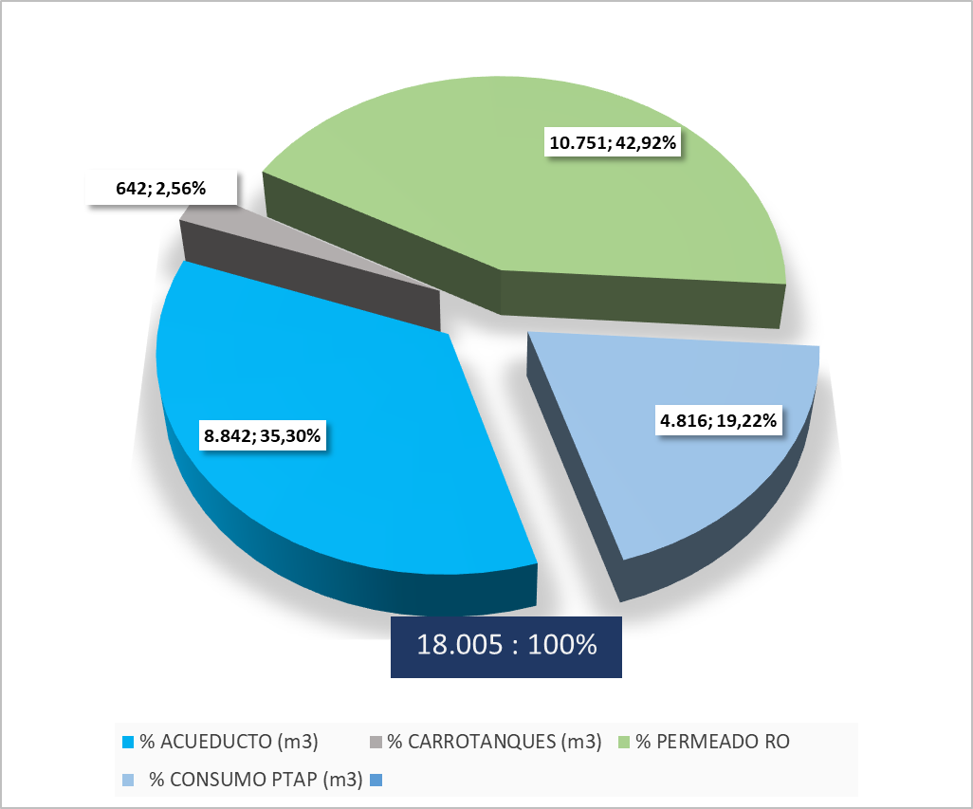
$1.071 ; $11.514.321

 |  |  |  |  | $ TOTAL | $/FUENTE | AHORRO |  |  |  |  |  |  |  | $ TOTAL | $/FUENTE | AHORRO
 |  |  |  | V | 14,000 |  |  |  |  |  |  |  |  | V | 14,000
$ M3 ENVIADO RO |  |  |  | $ RO | $ 15,000,000 | $ 1,071 |  |  |  | $ M3 ENVIADO RO |  |  |  | $ RO | $ 8,400,000 | $ 600
$ REPOSICIÓN CARROTANQUES |  |  |  | $ CT | $ 177,800,000 | $ 12,700 | $ 162,800,000 |  |  | $ REPOSICIÓN CARROTANQUES |  |  |  | $ CT | $ 350,000,000 | $ 25,000 | $ 349,999,400
$ REPOSICIÓN ACUEDUCTO |  |  |  | $ A | $ 180,460,000 | $ 12,890 | $ 165,460,000 |  |  | $ REPOSICIÓN ACUEDUCTO |  |  |  | $ A | $ 180,460,000 | $ 12,890 | $ 180,459,400

6. CAJAS Y POR UNIDAD DE TTO
7. PTAP
4.1 COSTO M3 TRATADO PTAP |  |  |  |  |  |  |  |  |  | 4.2 VERTIMIENTO PERMEADO MBR
 |  | CRUDA |  |  |  | TRATADO PTAP |  |  |  |  |  | CRUDA |  |  |  | SALIDA UF
 | $ 0 |  | F |  | TRATADO PTAP |  | G |  | $ 1,467 |  | $ 0 |  | F |  | SALIDA UF PTAP |  | H |  | $ 2,031
 |  |  |  |  |  |  | 9,000 |  |  |  |  |  |  |  |  |  | 6,500
 |  |  |  |  | $ 13,200,000 |  |  |  |  |  |  |  |  |  | $ 13,200,000

 |  |  |  | INDICADOR |  |  |  |  |  |  |  |  |  | INDICADOR
VOLUMEN TRATADO |  |  |  | V | 9,000 |  |  |  |  | VOLUMEN TRATADO |  |  |  | V | 6,500
COSTO TOTAL |  |  |  | $ | $ 13,200,000 |  |  |  |  | COSTO TOTAL |  |  |  | $ | $ 13,200,000
INDICADOR DE COSTO POR M3 |  |  |  | $/m3 | $ 1,467 |  |  |  |  | INDICADOR DE COSTO POR M3 |  |  |  | $/m3 | $ 2,031

